Requerimiento

Zoftinium
Prototipos Artefactos de Sofware Ver 1.0

Cliente: |  |  | Plastitec S.A.
Proyecto: |  |  | Plataforma Web Etiquetas
Requerimiento: |  |  | REQ_WEB480_Ubicar Producto Semiterminado
Elaboró: |  |  | Fernando Rojas | Fecha: | 2020/05/06
 |  |  |  |  |  |  |  | ITERACION 3 LOGICA UI -Diseño responsive, web y móvil. - Leer la etiqueta universal del producto semiterminado recibido o de la caja con producto semiterminado - ingresar la ubicación de forma manual, buscandola dentro de las existentes mediante un autocompletar - El botón Ubicar: Realiza la ubicación del producto y limpia los campos del formulario. - El botón cancelar limpia los campos VALIDACIONES - Campos obligatorios: Etiqueta universal, ubicación - El campo ubicación debe pertenecer a una posición válida y existir en la base de datos configurada. NO importa si la ubicación ya se encuentra ocupada, se pueden ingresar multiples productos por ubicación. REGLAS DE NEGOCIO Botón Ubicar: - Se debe actualizar en base de datos la ubicación del producto semiterminado o caja, tambien se debe guardar la persona que realiza el movimiento y la fecha y hora. Si es una caja se actualiza la ubicación de los paquetes que contiene.

 | Ubicar Producto En Proceso |  |  |  |  |  | ^

 |  | Etiqueta Universal * |  | Ubicación *
 |  |  |  |  |  | …

 |  |  |  | UBICACIÓN 1
 |  |  |  | UBICACIÓN 2
 |  |  |  | UBICACIÓN 3
 |  |  |  | UBICACIÓN 4

 |  |  | Cancelar | Ubicar

 |  |  |  |  |  |  | v

Criterios de Aceptación
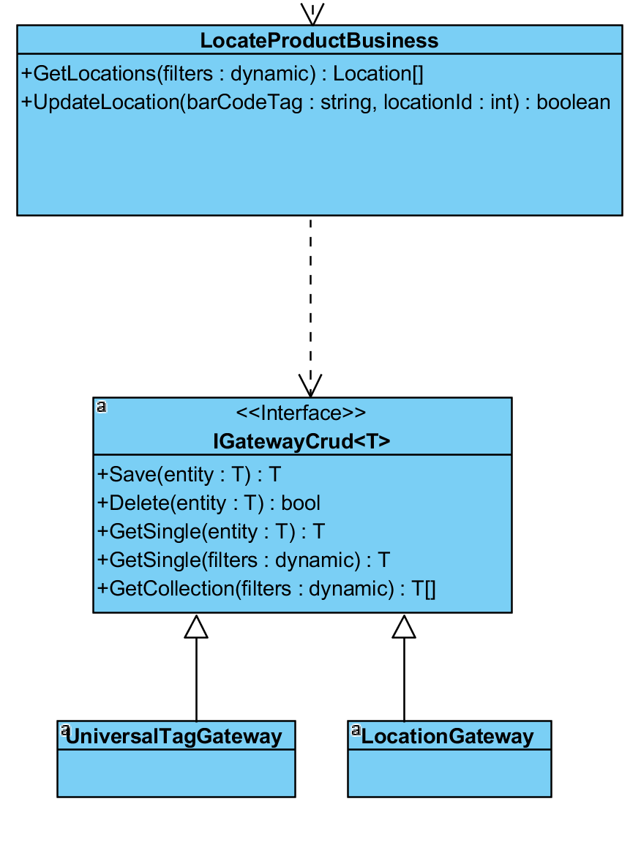
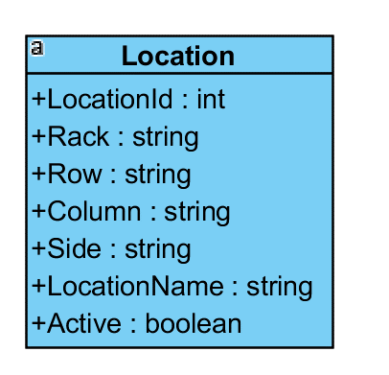

Zoftinium
Prototipos Artefactos de Sofware Ver 1.0

Cliente: | Plastitec S.A.
Proyecto: | Plataforma Web Etiquetas
Requerimiento: | REQ_WEB480_Ubicar Producto Semiterminado
Elaboró: | Fernando Rojas

Lineamientos de Pruebas 1. Escenario Normal - Se lee la etiqueta universal de un producto semiterminado o caja. - Seleccionar una ubicación de forma manual en el listado - Se realiza la ubicación correspondiente en la base de datos de etiquetas - Se limpia el formulario

 |  | views
 |  | ╚ | Production
 |  |  | ╚ | LocateProductComponent

 |  | business
 |  | ╚ | Production
 |  |  | ╚ | LocateProductBusiness

